Chamados por mês
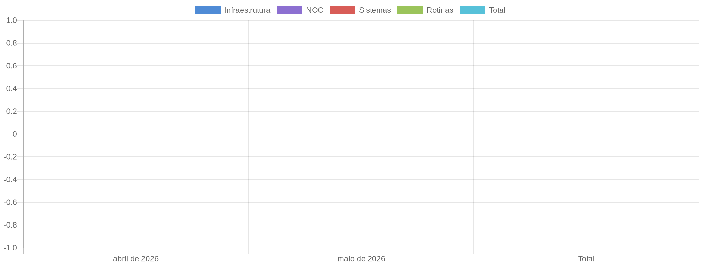
Chamados Por Mês

Total de Chamados
Mês | Infraestrutura | NOC | Sistemas | Rotinas | Total
abril de 2026 | 0 | 0 | 0 | 0 | 0
maio de 2026 | 0 | 0 | 0 | 0 | 0
Total | 0 | 0 | 0 | 0 | 0

Apontamento de Horas
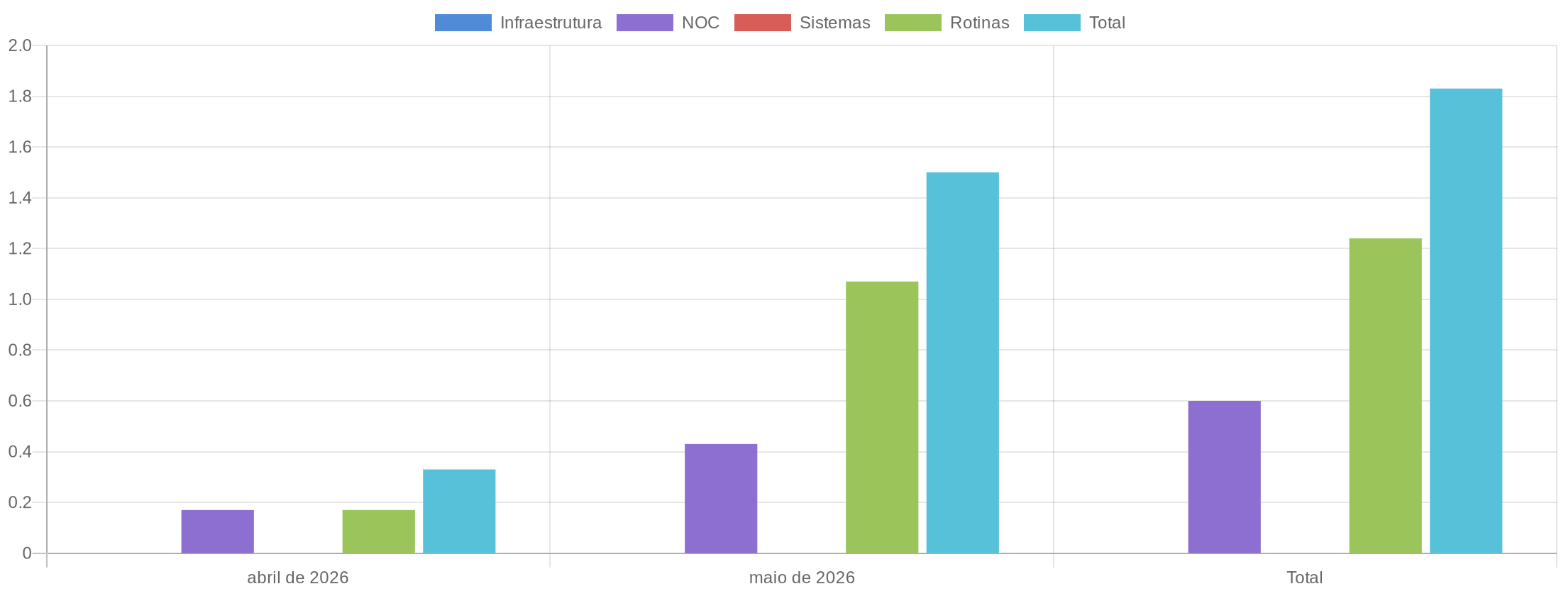
Apontamento de Horas

Total de Horas Apontadas
Mês | Infraestrutura | NOC | Sistemas | Rotinas | Total
abril de 2026 | 0.00 | 0.17 | 0.00 | 0.17 | 0.33
maio de 2026 | 0.00 | 0.43 | 0.00 | 1.07 | 1.50
Total | 0.00 | 0.60 | 0.00 | 1.24 | 1.83

Monitoramento
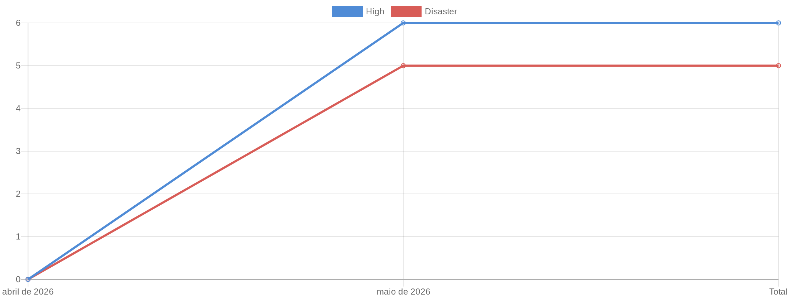
Monitoramento

Total de Alertas por Mês
Mês | High | Disaster | Total
abril de 2026 | 0 | 0 | 0
maio de 2026 | 6 | 5 | 11
Total | 6 | 5 | 11

